請款單
請 款 單
單位別： 總管理處 |  |  |  | 申請日期： |  | 108 | 年 | 4 | 月 | 9 | 日
請 款 | 2T 外接硬碟 |  |  | 支 付 | □一般帳項

事 由 | 教學影片備份硬碟 |  |  | 性 質 | □月結帳項，月結 天

受 款 人 | 總管理處：楊培正 |  |  | 支付日期： |  | 108 | 年 | 4 | 月 | 30 | 日
金 額 | 合計金額: 新台幣 貳仟壹佰參拾捌元整
支 付 | □現金 | $2,138 |  | 備
方 式 | □匯款
 | □郵撥 |  |  | 註
核准： |  |  | 主管： |  |  |  | 申請人： |  | 楊培正

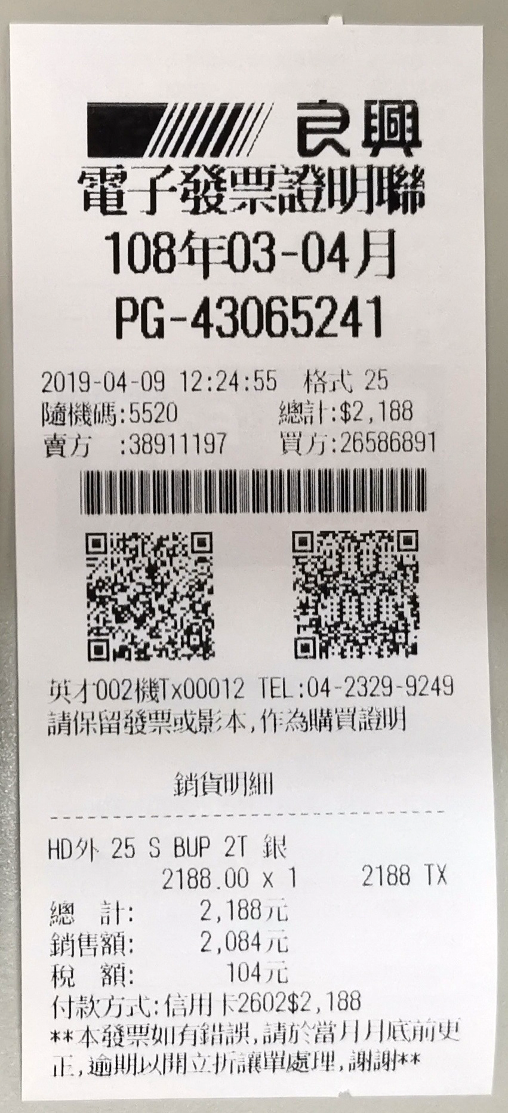

特助簽
